Лист1
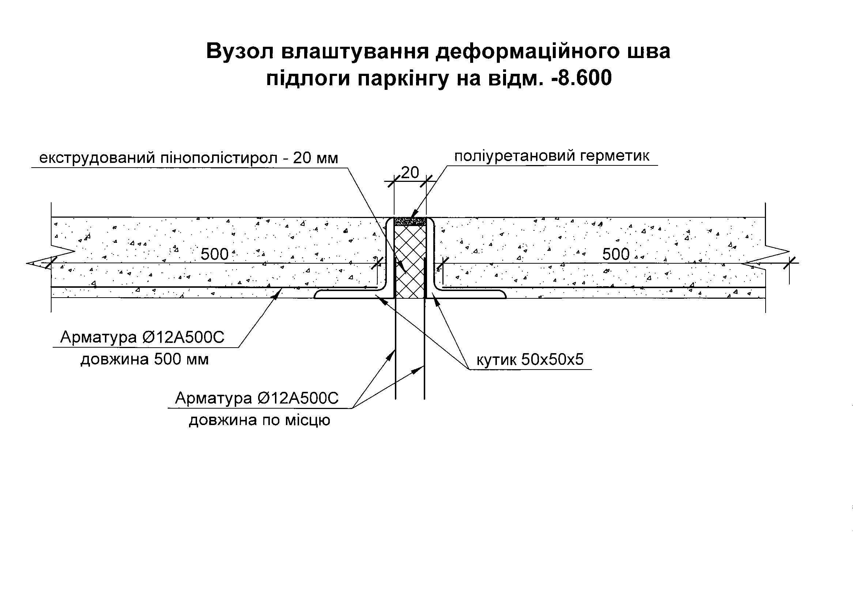
Kiev Ukraine
Stage 1
Комплекс оздоблювальних робіт. Підлоги паркінга

 |  |  |  |  |  |  |  |  |  |  | Тут вказати Підрядника
Шифр проекту | Рівень | Тип підлоги/Елемент | Елементи підлоги | Од.вим | Кількість | Вартість матеріалів за одиницю, грн з ПДВ | Вартість робіт за одиницю, грн з ПДВ | Загальна вартість матеріалів, грн з ПДВ | Загальна вартість робіт, грн з ПДВ | Вартість всього, грн з ПДВ
273-5.1-АР | -2 поверх | 1/1 | Топінг, нарізання швів, нанесення акрилової пропитки - max 3мм | м2 | 1922.71 |  |  | 0.00 | 0.00 | 0.00
273-5.1-АР | -2 поверх | 1/2 | Бетон С20/25(B25) П4 з фіброю на сіяному піску - 150мм | м3 | 351 |  |  | 0.00 | 0.00 | 0.00
 |  | 1/2а | Арматурна сітка Ø8 А500С з кроком 200х200мм | тн | 9.888 |  |  | 0.00 | 0.00 | 0.00
 |  | 1/2б | Арматура Ø6 А240С | тн | 1.142 |  |  | 0.00 | 0.00 | 0.00
273-5.1-АР | -2 поверх | 1/3 | Гідроізоляція - плівка поліетиленова 200мкм | м2 | 2556 |  |  | 0.00 | 0.00 | 0.00
 |  | 1/3а | Водовідвідний лоток ACO V200 1м с оцинкованною кромкою та чавунною решіткою | шт | 9 |  |  | 0.00 | 0.00 | 0.00
 |  | 1/3б | Водовідвідний лоток ACO V200 с випуском 1м | шт | 1 |  |  | 0.00 | 0.00 | 0.00
 |  | 1/3в | Кутик 50х50 для обрамлення приямків | м.п. | 35 |  |  | 0.00 | 0.00 | 0.00
 |  | 1/3г | Деформаційний шов (кутик 50х50,заповнення герметиком,див.вузол) | м.п. | 115 |  |  | 0.00 | 0.00 | 0.00
273-5.1-АР | -2 поверх | 2/1 | Топінг, нарізання швів, нанесення акрилової пропитки - max 3мм | м2 | 964.65 |  |  | 0.00 | 0.00 | 0.00
273-5.1-АР | -2 поверх | 2/2 | Бетон С20/25(B25) П4 з фіброю на сіяному піску - 100мм | м3 | 96.45 |  |  | 0.00 | 0.00 | 0.00
 |  | 2/2а | Арматурна сітка Ø8 А500С з кроком 200х200мм | тн | 4.962 |  |  | 0.00 | 0.00 | 0.00
 |  | 2/2б | Арматура Ø6 А240С | тн | 0.573 |  |  | 0.00 | 0.00 | 0.00
273-5.1-АР | -2 поверх | 2/3 | Гідроізоляція - плівка поліетиленова 200мкм | м2 | 1282 |  |  | 0.00 | 0.00 | 0.00
273-5.1-АР | -2 поверх | 3/1 | Топінг, нанесення акрилової пропитки та влаштування насічки - max 3мм | м2 | 99.1 |  |  | 0.00 | 0.00 | 0.00
273-5.1-АР | -2 поверх | 3/2 | Бетон С20/25(B25) П4 Т з фіброю на сіяному піску - 90мм | м2 | 99.1 |  |  | 0.00 | 0.00 | 0.00
 |  | 3/2а | Нагрівальний кабель |  |  |  |  | 0.00 | 0.00 | 0.00
 |  | 3/2б | Сітка д.5мм Вр1 вічко 100х100мм | м2 | 99.1 |  |  | 0.00 | 0.00 | 0.00
273-5.1-АР | -2 поверх | 3/3 | Гідроізоляція - поліетиленова плівка 200мкм | м2 | 128.83 |  |  | 0.00 | 0.00 | 0.00
273-5.1-АР | -2 поверх | 3/4 | Утеплювач ЕППС Sweetondale Carbon Prof 400RF(Г1) l=0,038Вт/м2◊К,g=30-36кг/м3 - 50мм | м2 | 99.1 |  |  | 0.00 | 0.00 | 0.00
273-5.1-АР | -2 поверх | 3/5 | Гідроізоляція - поліетиленова плівка 200мкм | м2 | 128.83 |  |  | 0.00 | 0.00 | 0.00
273-5.1-АР | -2 поверх | 3.1/1 | Топінг, нанесення акрилової пропитки та влаштування насічки - max 3мм | м2 | 65.4 |  |  | 0.00 | 0.00 | 0.00
273-5.1-АР | -2 поверх | 3.1/2 | Бетон С20/25(B25) П4 Т з фіброю на сіяному піску - 150мм | м2 | 65.4 |  |  | 0.00 | 0.00 | 0.00
 |  | 3.1/2а | Нагрівальний кабель |  |  |  |  | 0.00 | 0.00 | 0.00
 |  | 3.1/2б | Арматурна сітка Ø8 А500С з кроком 200х200мм | тн | 0.338 |  |  | 0.00 | 0.00 | 0.00
273-5.1-АР | -2 поверх | 3.1/3 | Гідроізоляція - поліетиленова плівка 200мкм | м2 | 85.02 |  |  | 0.00 | 0.00 | 0.00
273-5.1-АР | -2 поверх | 3.1/4 | Утеплювач ЕППС Sweetondale Carbon Prof 400RF(Г1) l=0,038Вт/м2◊К,g=30-36кг/м3 - 50мм | м2 | 65.4 |  |  | 0.00 | 0.00 | 0.00
273-5.1-АР | -2 поверх | 3.1/5 | Гідроізоляція - плівка поліетиленова 200мкм | м2 | 85.02 |  |  | 0.00 | 0.00 | 0.00
273-5.1-АР | -1 поверх | 4/1 | Топінг, нанесення акрилової пропитки та влаштування насічки - max 3мм | м2 | 100.1 |  |  | 0.00 | 0.00 | 0.00
273-5.1-АР | -1 поверх | 4/2 | Бетон С20/25(B25) П4 Т з фіброю на сіяному піску - 90мм | м2 | 100.1 |  |  | 0.00 | 0.00 | 0.00
 |  | 4/2а | Нагрівальний кабель |  |  |  |  | 0.00 | 0.00 | 0.00
 |  | 4/2б | Сітка Ø5мм Вр1 вічко 100х100мм | м2 | 100.1 |  |  | 0.00 | 0.00 | 0.00
273-5.1-АР | -1 поверх | 4/3 | Гідроізоляція - поліетиленова плівка 200мкм | м2 | 130.13 |  |  | 0.00 | 0.00 | 0.00
273-5.1-АР | -1 поверх | 4/4 | Утеплювач ЕППС Sweetondale Carbon Prof 400RF(Г1) l=0,038Вт/м2◊К,g=30-36кг/м3 - 100мм | м2 | 100.1 |  |  | 0.00 | 0.00 | 0.00
273-5.1-АР | -1 поверх | 4/5 | Обмазочна гідроізоляція Церезіт CR65 по сітці - 5мм | м2 | 100.1 |  |  | 0.00 | 0.00 | 0.00
273-5.1-АР | -1 поверх | 4.1/1 | Топінг, нанесення акрилової пропитки та влаштування насічки - max 3мм | м2 | 27.5 |  |  | 0.00 | 0.00 | 0.00
273-5.1-АР | -1 поверх | 4.1/2 | Бетон С20/25(B25) П4 Т з фіброю на сіяному піску - 90мм | м2 | 27.5 |  |  | 0.00 | 0.00 | 0.00
 |  | 4.1/2а | Нагрівальний кабель |  |  |  |  | 0.00 | 0.00 | 0.00
 |  | 4.1/2б | Сітка Ø5мм Вр1 вічко 100х100мм | м2 | 27.5 |  |  | 0.00 | 0.00 | 0.00
273-5.1-АР | -1 поверх | 4.1/3 | Гідроізоляція - поліетиленова плівка 200мкм | м2 | 35.75 |  |  | 0.00 | 0.00 | 0.00
273-5.1-АР | -1 поверх | 4.1/4 | Утеплювач ЕППС Sweetondale Carbon Prof 400RF(Г1) l=0,038Вт/м2◊К,g=30-36кг/м3 - 100мм | м2 | 27.5 |  |  | 0.00 | 0.00 | 0.00
273-5.1-АР | -1 поверх | 4.1/5 | Обмазочна гідроізоляція Церезіт CR65 по сітці - 5мм | м2 | 27.5 |  |  | 0.00 | 0.00 | 0.00
273-5.1-АР | -1 поверх | 5/1 | Ебоксидна наливна підлога - 3мм | м2 | 1789.6 |  |  | 0.00 | 0.00 | 0.00
 |  | 5/1а | Деформаційний шов (Накладний профіль по типу KEEPLINE WR76) див. арк.6, 273-5.1-АР | м.п. | 60 |  |  | 0.00 | 0.00 | 0.00
 |  | 5/1б | Водовідвідний лоток ACO Multiline H60мм 1м з випуском | шт | 1 |  |  | 0.00 | 0.00 | 0.00
 |  | 5/1в | Водовідвідний лоток ACO Multiline H60мм 1м | шт | 8 |  |  | 0.00 | 0.00 | 0.00
Итог |  |  |  |  |  |  |  | 0.00 | 0.00 | 0.00

